功能 描述
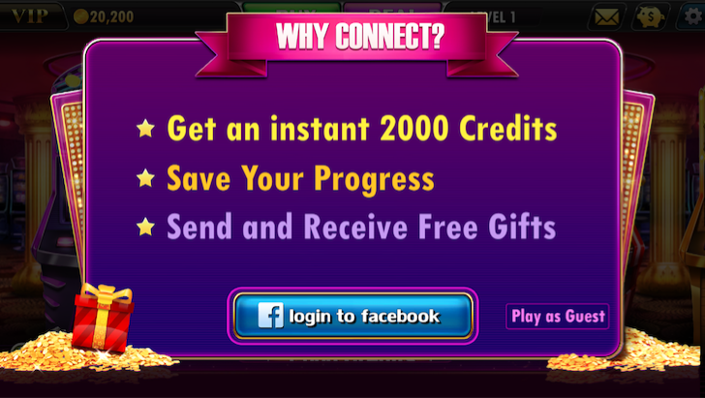
入口1 | 设置界面>>Like us
逻辑1 | 玩家点击Like us按钮后跳转到FB APP（或网页），玩家点赞后，回到游戏，我们检测玩家是否已经点赞，如果点赞，则赠送玩家Credits，并播放领取金币的动画。
 | 点赞后Like us按钮变为Fanpage按钮，可领取金币状态消失
入口2 | FB登录窗口
 | 玩家点击Like us按钮后跳转到FB APP（或网页），玩家点赞后，回到游戏，我们检测玩家是否已经点赞，如果点赞，则赠送玩家Credits，并播放领取金币的动画。
 | 点赞后Like us按钮变为Fanpage按钮，可领取金币状态消失

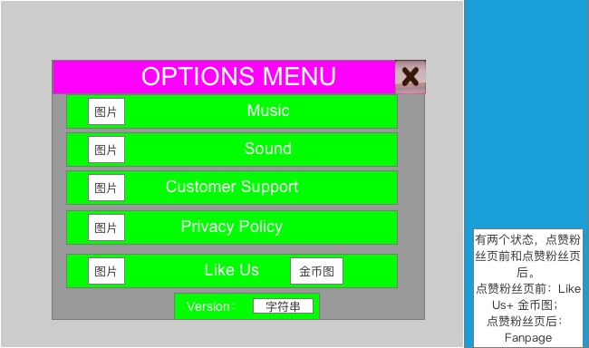
 | 设置中的粉丝按钮

 | Classic Slots的FB登录界面中的FB点赞按钮
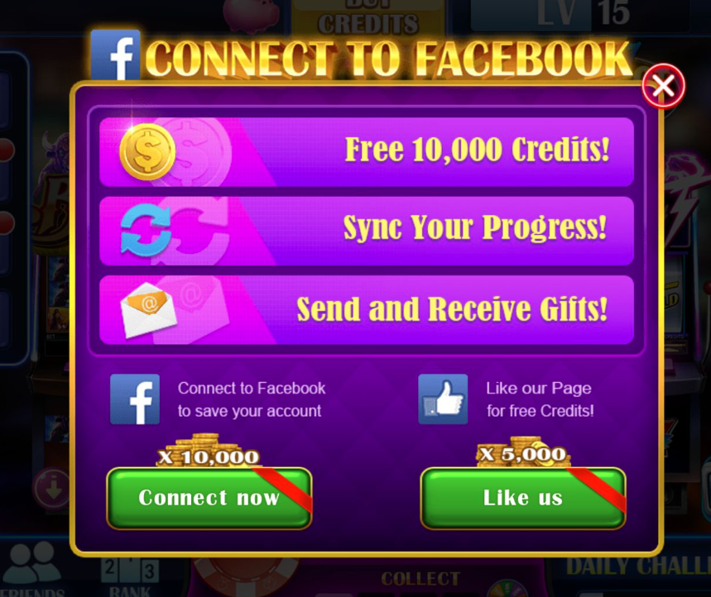

 | 我们游戏目前的FB登录界面

